Titulinis
 | LENGVOSIOS ATLETIKOS VARŽYBOS

Biržų rajono atviras jaunimo, jaunių ir jaunučių čempionatas
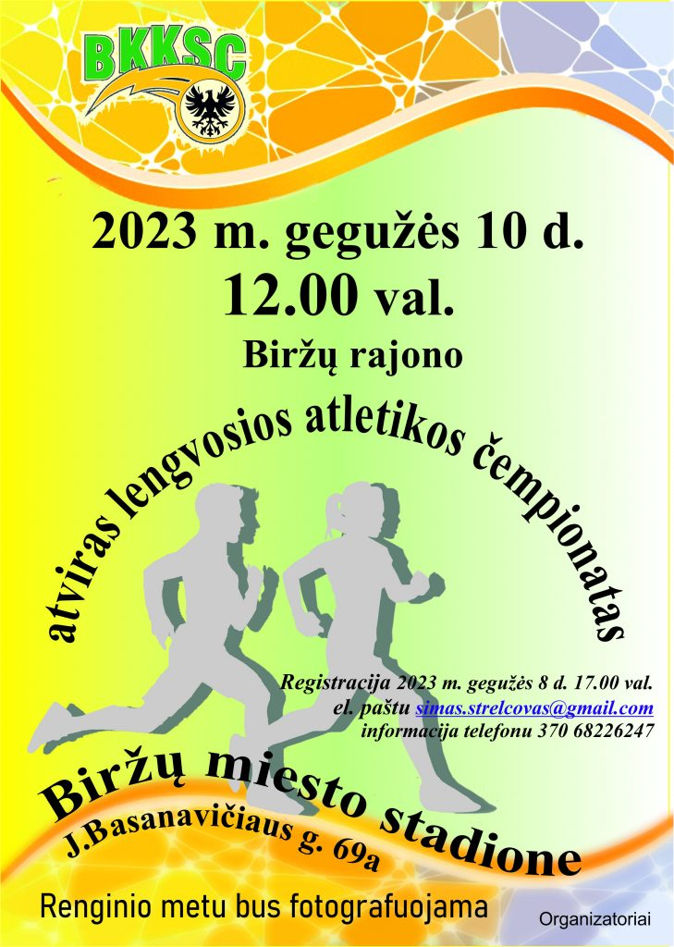

2023 m. gegužės mėn. 10 d.

Biržai, jaunimo stadionas (Basanavičiaus g. 69A)

Varžybų vyriausiasis teisėjas |  | Viktoras Bagamolovas
Varžybų vyriausias sekretorius |  | Simas Strelcovas

